关系图
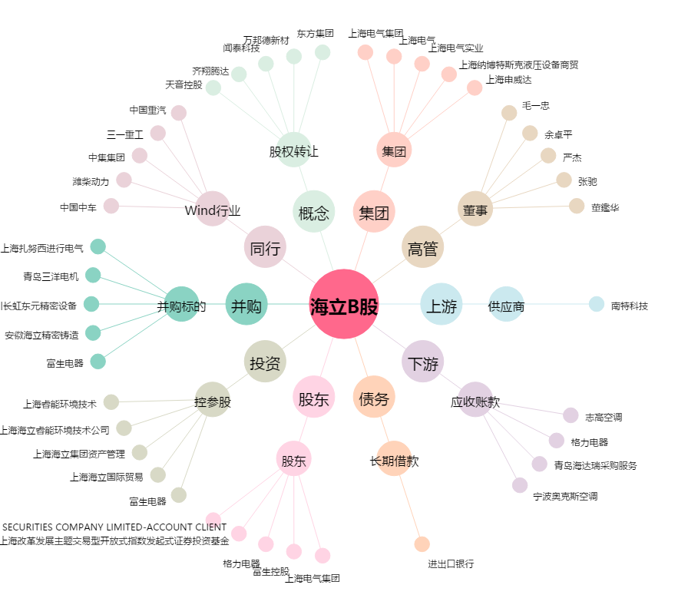
海立B股[900910.SH] - 关系概览图

